Sheet1
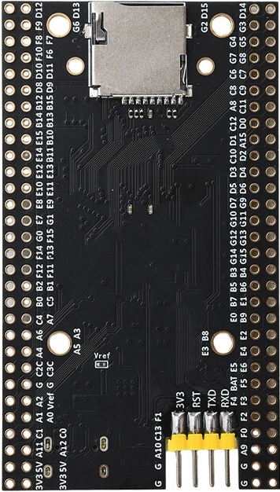
D15 | D14 | 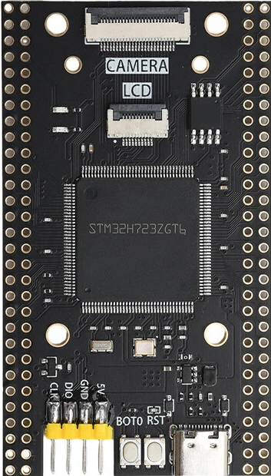 |  |  |  |  | D13 | D12
G3 | G2 |  |  |  |  |  | G6 | F9
G5 | G4 |  |  |  |  |  | F7 | F8
G8 | G7 |  |  |  |  |  | F6 | F10
C7 | C6 |  |  |  |  |  | D11 | D10
C9 | C8 |  |  |  |  |  | D9 | D8
C11 | A8 |  |  |  |  |  | B15 | B12
D0 | C12 |  |  |  |  |  | B13 | B14
A15 | D1 |  |  |  |  |  | B10 | E15
D2 | C10 |  |  |  |  |  | B11 | E14
D4 | D3 |  |  |  |  |  | E13 | E12
D6 | D5 |  |  |  |  |  | E11 | E10
G9 | D7 |  |  |  |  |  | E9 | E8
G11 | G10 |  |  |  |  |  | G1 | E7
G13 | G12 |  |  |  |  |  | F15 | G0
G15 | G14 |  |  |  |  |  | F13 | F14
B4 | B3 |  |  |  |  |  | F11 | F12
B6 | B5 |  |  |  |  |  | B1 | B2
E1 | B7 |  |  |  |  |  | C5 | B0
B9 | E0 |  |  |  |  |  | A7 | C4
E2 | B8 |  |  |  |  |  | A3 | A6
E4 | E3 |  |  |  |  |  | A5 | A4
E6 | E5 |  |  |  |  |  | C3C | C2C
F5 | bat |  |  |  |  |  | G | G
F3 | F4 |  |  |  |  |  | Vref | A2
F2 | F1 |  |  |  |  |  | A0 | A1
F0 | C13 |  |  |  |  |  | C0 | C1
A9 | A10 |  |  |  |  |  | A12 | A11
G | G |  |  |  |  |  | 5V | 5V
G | G |  |  |  |  |  | 3V3 | 3V3
 |  |  | CLK | DIO | GND | 5V
 |  |  | RX | TX | RST | 3V3
 |  |  | PA10 | PA9

